Cover
الإحصاءات البيئية
CHAPTER XI
Environmental Statistics

GR-48
كمية المواد المستنفدة لطبقة الأوزون (طن متري) 1 CONSUMPTION OF OZONE DEPLETING SUBSTANCES (metric tons) 2017 - 2022
2017 | 68.53
2018 | 68.81
2019 | 69.53
2020 | 56.61
2021 | 56.49
2022 | 56.51

GR-49
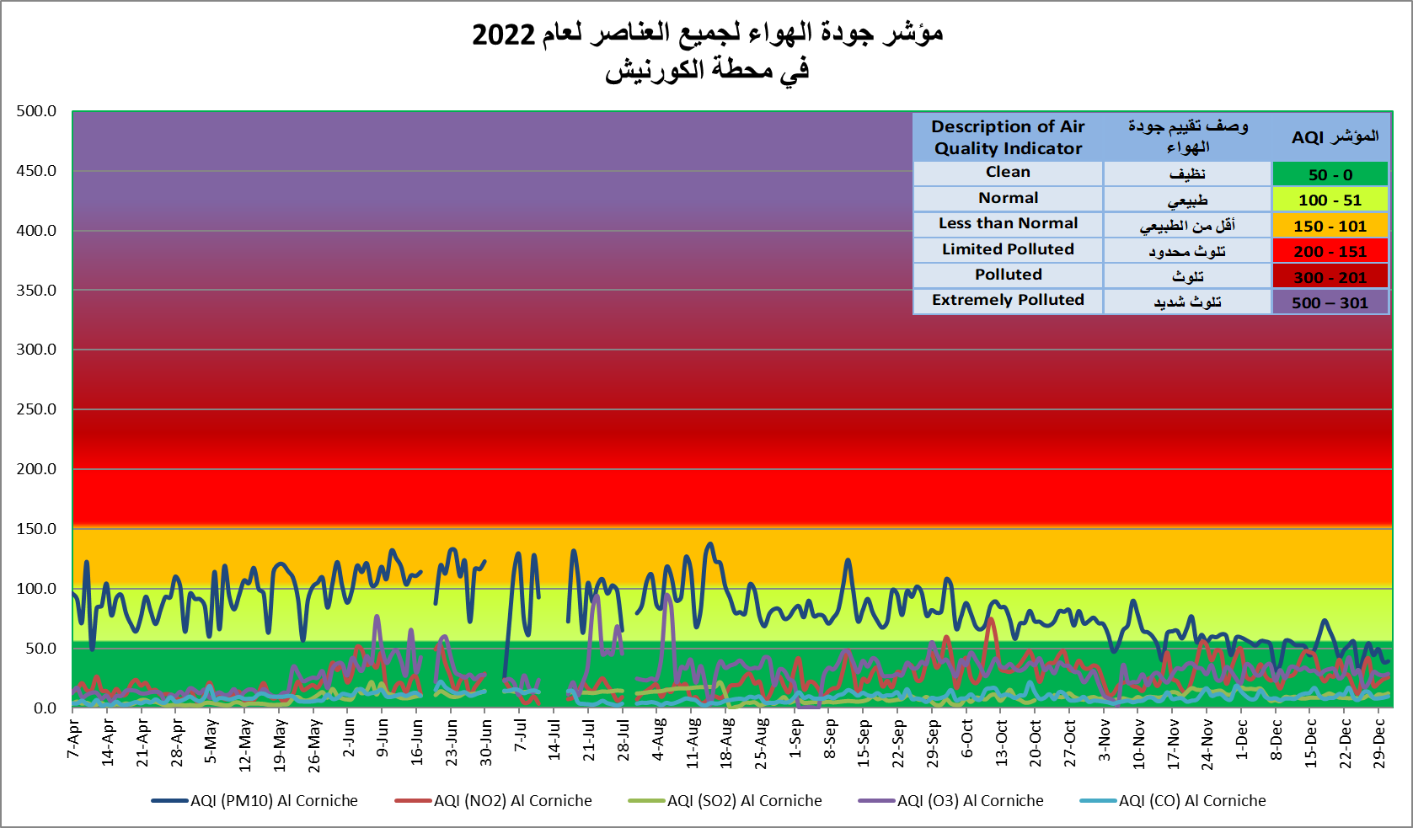
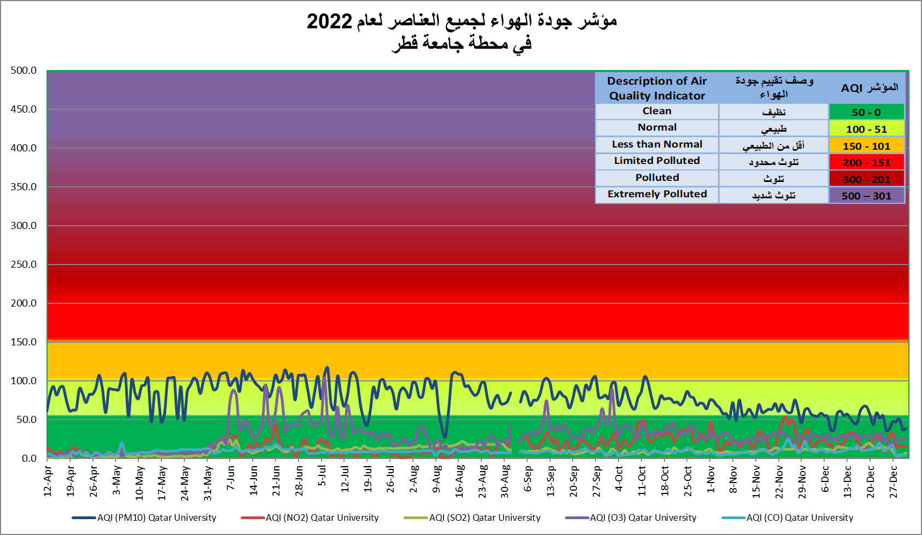

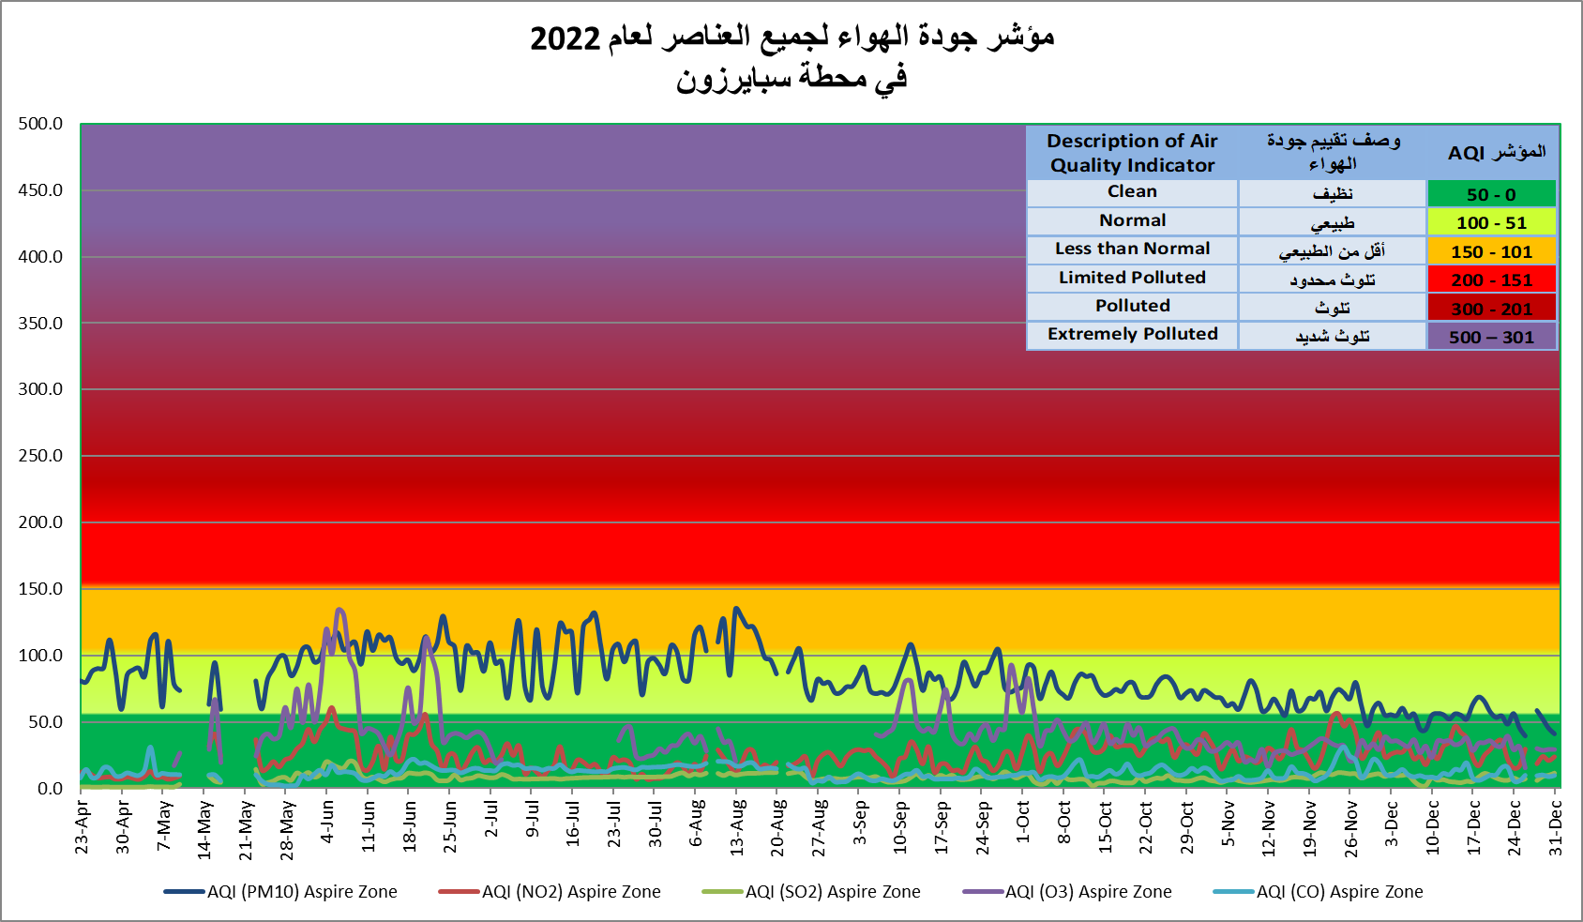

Graph No. (49) شكل رقم

GR-50
أعداد المها العربي في المحميات المختلفة NUMBER OF ARABIAN ORYX IN DIFFERENT PROTECTED AREAS 2022
الشحانية Shahanyah | 525
المسحبية Mashabyah | 430
عشيرج Ashiraj | 262
بروق Brooq | 83

Gr-51
كمية المصيد (طن متري)0 QUANTITY OF LOCAL CATCH (metric tons) 2017 - 2022
 | اجمالي كمية المصيد Total of Local catch | كمية المصيد (لنج) Local catch by Boats | كمية المصيد (طراد) Local catch by Cruiser
2017 | 15,359 | 12,943 | 2,416
2018 | 14,665 | 11,246 | 3,419
2019 | 17,130 | 13,305 | 3,825
2020 | 15,087 | 11,817 | 3,270
2021 | 16,555 | 13,360 | 3,195
2022 | 18,439 | 14,255 | 4,184

GR-52
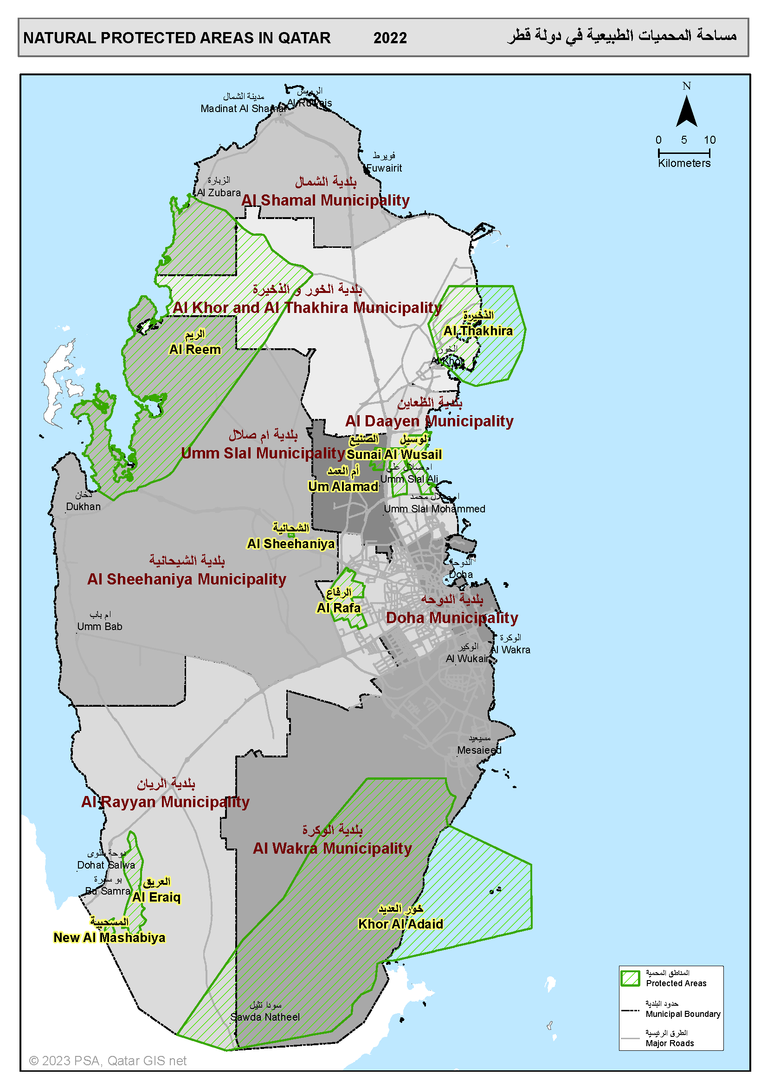

يوجد تداخل بين محمية خور العديد ومحمية الجنوب لحين صدور القرار بذلك
 | There is an overlap between Al Jnoub Reserve and Khor Al Odaid Reserve until a decision is issued to that effect.
Graph No. (52) شكل رقم

